Time series
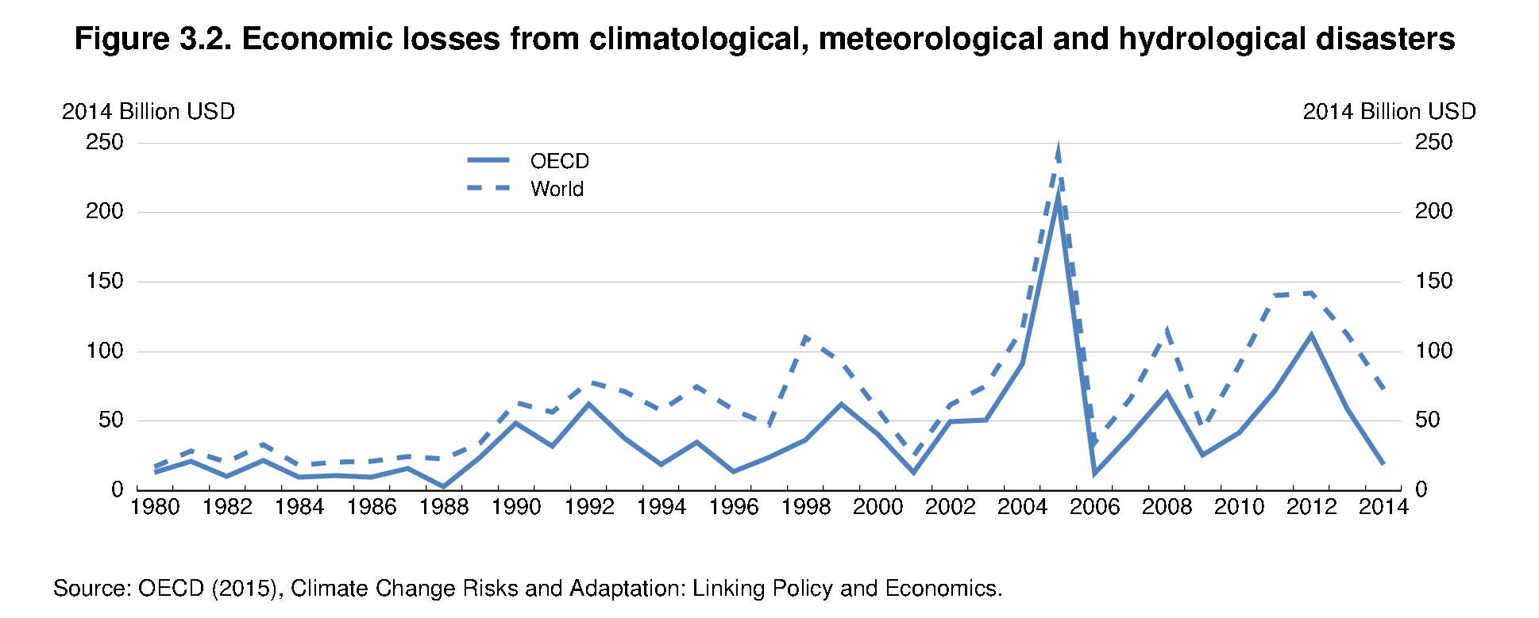
Numero de graphique | 3.2
Title | Economic losses from climatological, meteorological and hydrological disasters
Sous titre
Source | Source: OECD (2015), Climate Change Risks and Adaptation: Linking Policy and Economics.
Descriptione Serie1 | OECD
Description Serie2 | World
type de serie | Time serie 1980-2014
Type de graphique | line
echelle gauche min | 0
echelle gauche max | 250
echelle gauche gridline | 20
label echelle de gauche | 2014 Billion USD
echelle droite min | 0
echelle droite max | 250
echelle droite gridline | 20
label echelle de droite | 2014 Billion USD
Style serie1 | solid
Style Serie2 | dotted
couleur serie1 | blue
couleur Serie2 | blue
epaisseur serie1 | thin
epaisseur Serie2 | thin

input Fame file |  |  | K:\Users\Foucher_S\help\AA\fig1.inp
EPS file |  |  | k:\users\foucher_\help\Chap3_Fig2_E_P1MS.eps

serie1 |  | 12.90129361 | 21.67808544 | 9.392619231 | 11.01340393 | 9.490291679 | 15.84897627 | 3.023731672 | 23.88744947 | 48.12335758 | 31.86922261 | 62.35517183 | 37.5462934 | 18.95917555 | 34.88235308 | 13.73128485 | 23.86200886 | 36.64017465 | 62.02714975 | 40.2529253 | 13.18520119 | 49.41855581 | 50.9015046 | 91.20634939 | 210.9912877 | 12.60063374 | 40.09366316 | 69.97748454 | 25.52112245 | 41.75467836 | 72.02301188 | 111.8239292 | 58.44305108 | 18.612
Serie2 |  | 16.96248195 | 33.09828164 | 18.25637388 | 20.64664074 | 21.027167 | 24.20474068 | 22.55473561 | 34.04577563 | 63.31793079 | 56.20298357 | 78.12858842 | 71.47289734 | 57.38260251 | 74.87019476 | 58.08031228 | 47.35396099 | 109.8569955 | 92.30579588 | 57.86491342 | 24.821331 | 61.62474916 | 75.00109074 | 116.2071783 | 241.7000946 | 34.79022125 | 66.33173939 | 114.4715276 | 44.01512957 | 89.98704216 | 140.3076011 | 141.9623555 | 112.4520671 | 73.044599

